2.审批表单
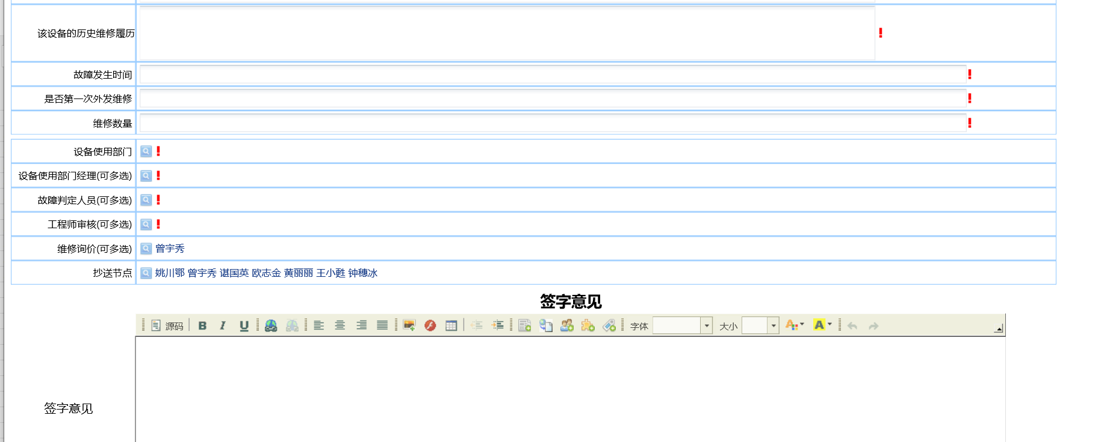
入厂时间此为改为空，让申请人选日期，不默认。现在默认成当前日期，老是不改，是错的。 | 原有流程页面复制（示例）

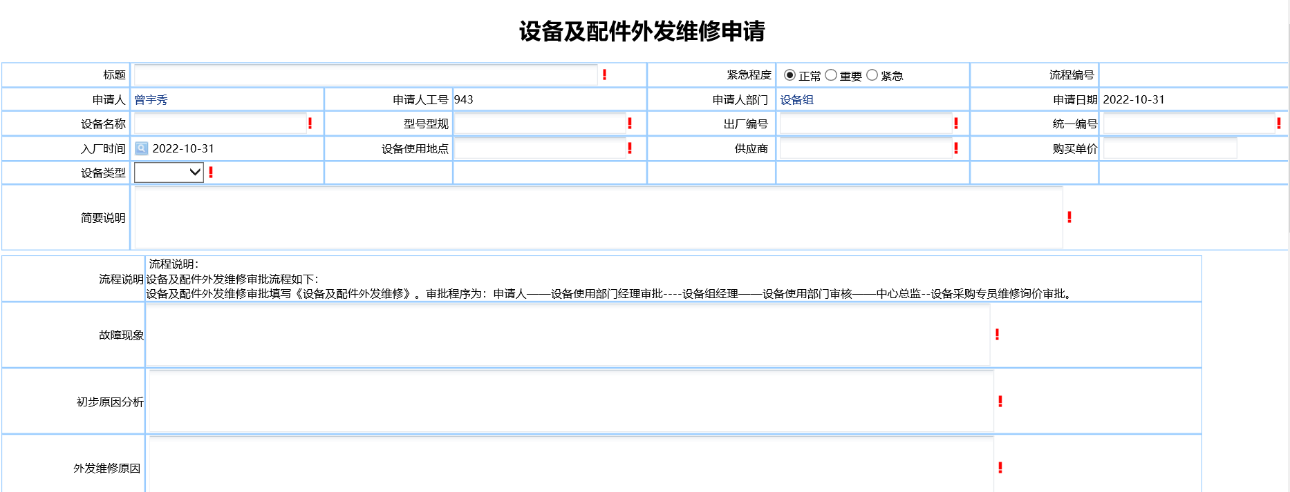

增加一个选择项目（字段）：
预估维修价：是否大于2万（选择是或否）

3 节点矩阵
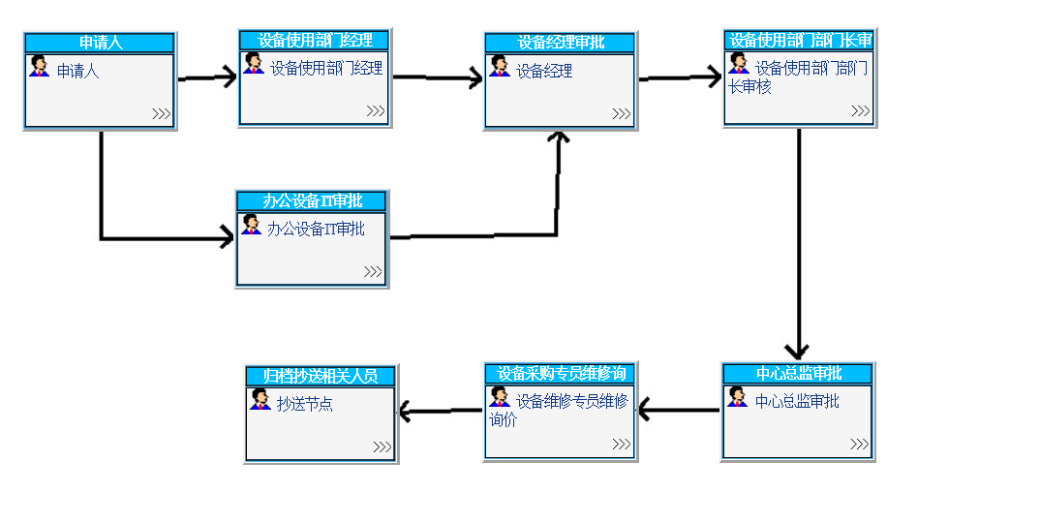
Abnormal Sales Order IVM Application
场景分支 | 审核职责&审批节点
节点1 | 申请人 | 流程提交人 | 备注
节点2 | 设备使用部门经理审批 | 申请人选择
节点3 | 设备组经理 | 默认为曾宇秀 | 默认为曾宇秀
节点4 | 设备使用部门审核 | 申请人选择
节点5 | 中心总监 | 申请人选择 | 预估维修价小万2万审批到此节点
节点6（增加节点） | 制造中心负责人审批 | 默认制造中心负责人审批 | 预估维修价大万2万审批到此节点
节点7 | 设备采购专员维修询价审批。 | 默认为曾宇秀
抄送 | 抄送节点
 | 抄送 | 姚川鄂 曾宇秀 欧志金 黄丽丽 姚宝利 王小甦 钟穗冰 张欣欣

4.流程图
（流程图截图示例）

增加一个审批节点，预估维修价：是否大于2万到制造中心负责人审批

